2023
ПРАЙС-ЛИСТ
№ | Фото | Найменування | Гурт | Націнка | РРЦ
1 | 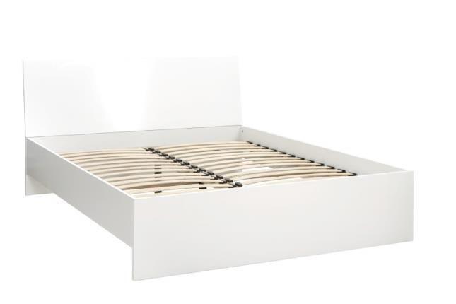 | Міріна - Спальня - Ліжко MW1600 (White) | 5448 | 50% | 8172
2 | 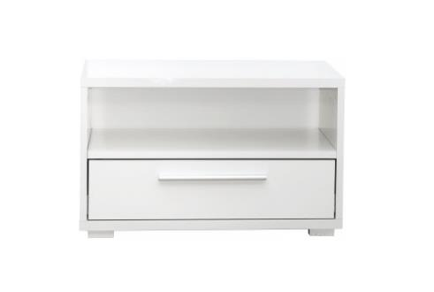 | Міріна - Спальня - Тумба - (White) | 1470 | 50% | 2205
3 | 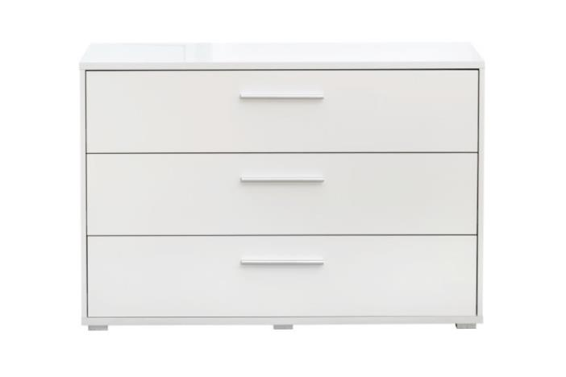 | Міріна - Спальня - Комод 3-шухляди - (White) | 4134 | 50% | 6201
4 | 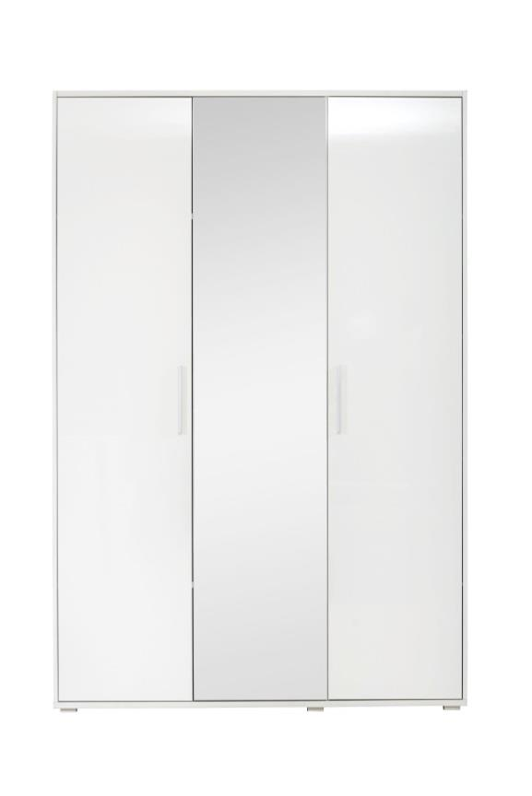 | Міріна - Спальня - Гардероб 3-дверний - (White) | 8334 | 50% | 12501
5 | 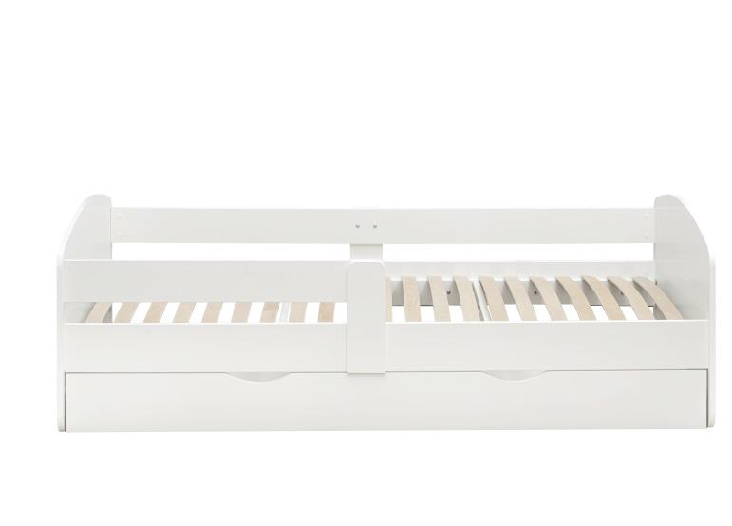 | Коколіно - Ліжко - дитяче 200*90 | 3972 | 50% | 5958
6 | 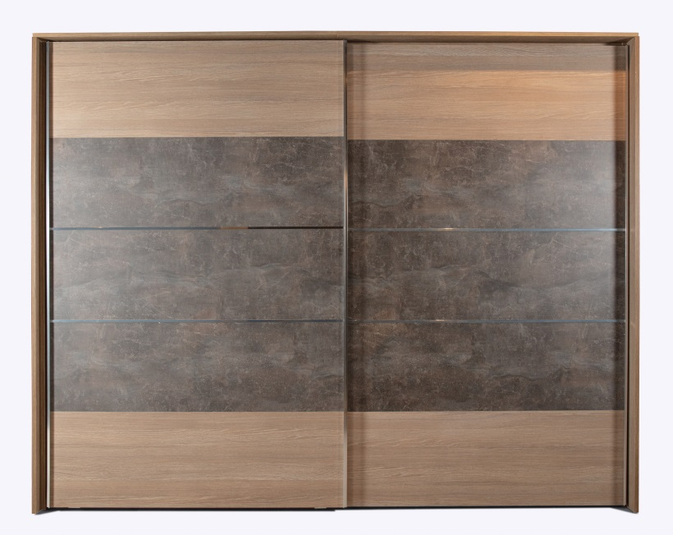 | Мелотіс - Шафа-купе 2600 | 17640 | 50% | 26460
7 | 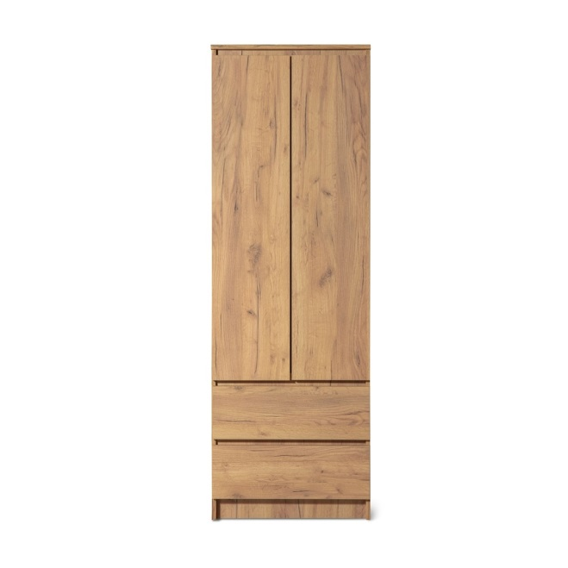 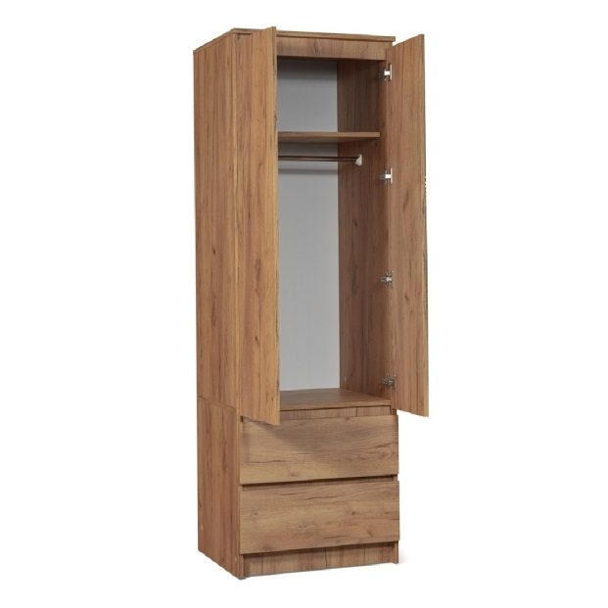 | Атлас - Шафа-2 дверна | 2340 | 45% | 3390
8 | 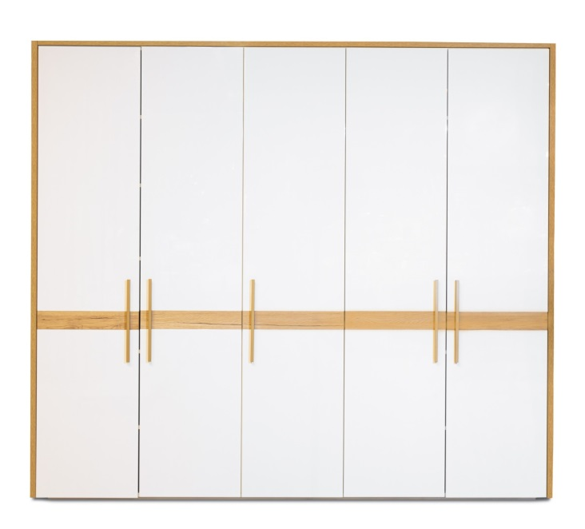 | Сієрра - Шафа-5 дверна | 14814 | 50% | 22221
9 | 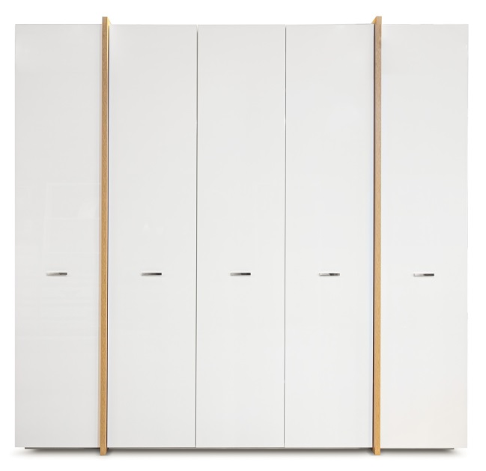 | Аль ба - Шафа-5 дверна | 14490 | 50% | 21735
10 | 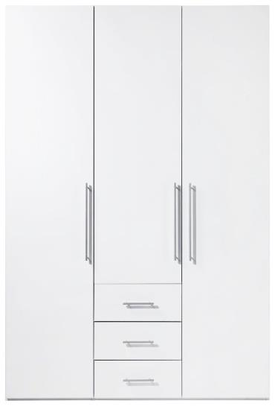 | Магнум - Шафа-3 дверна (White) | 9216 | 50% | 13824
11 | 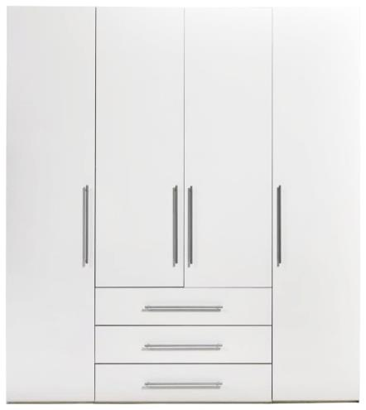 | Магнум - Шафа-4 дверна (White) | 12732 | 50% | 19098
12 | 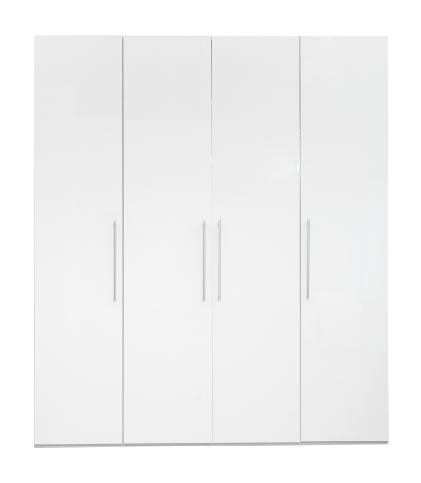 | Глоссі - Шафа-3 дверна (White) | 8892 | 50% | 13338
13 | 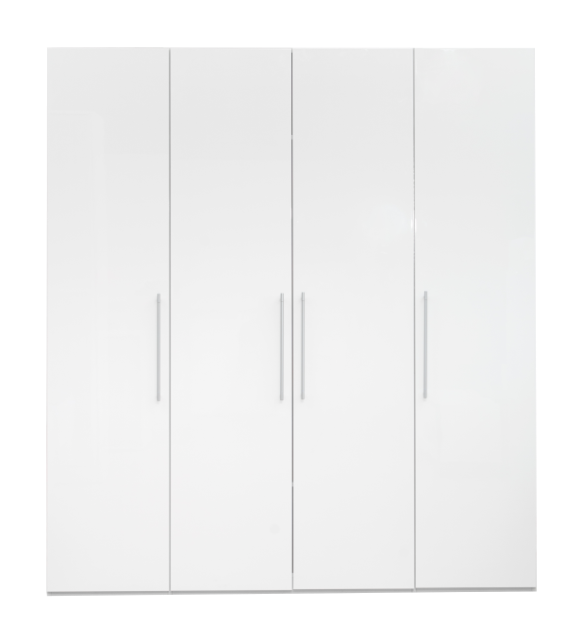 | Глоссі - Шафа-4 дверна (White) | 12198 | 50% | 18297
14 |  | Крістіан - Комод 600 - (White) | 1902 | 50% | 2853
15 |  | Крістіан - Комод W1200 - (White) | 3912 | 50% | 5868
16 |  | Крістіан - Комод W1600 - (White) | 4986 | 50% | 7479
17 |  | Рома - Комод W1900 ( White,Oak sonomo) | 5352 | 50% | 8028
18 | 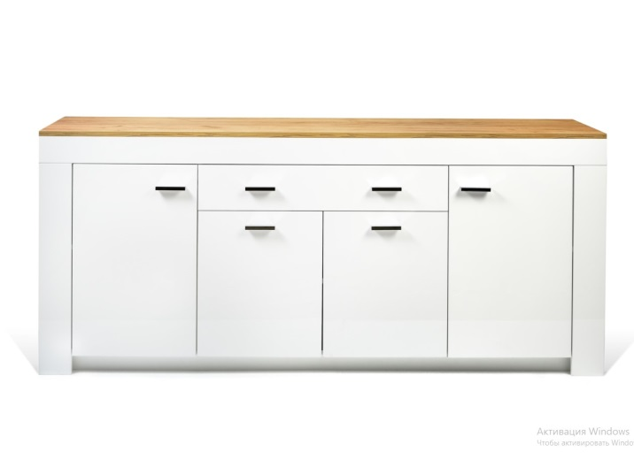 | Лемберг - Комод W1900 (White,Oak craft) | 6252 | 50% | 9378
19 | 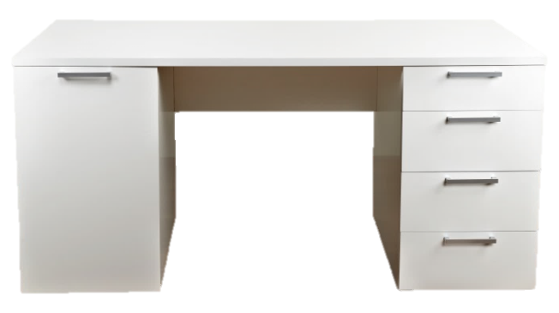 | Стіл письмовий Ларі (White) | 5274 | 50% | 7911
20 | 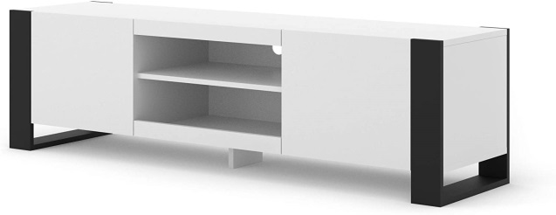 | Монді - Тв підставка | 2730 | 50% | 4095
21 | 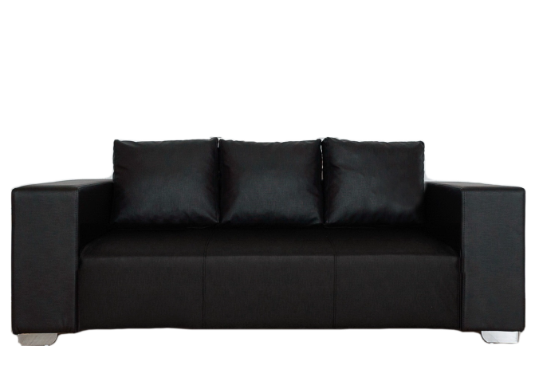 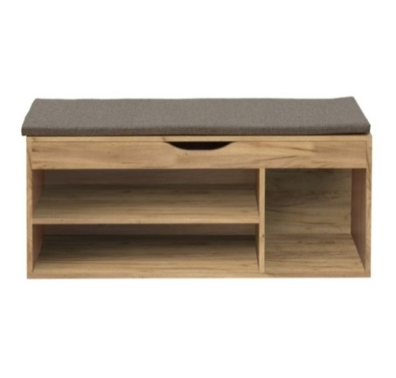 | Взуттєва тумба - Комфі (Beton/Gold craft oak) | 1734 | 50% | 2601
22 | 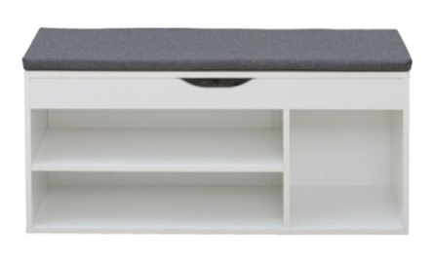 | Взуттєва тумба - Комфі (Oak sonomo/White ) | 1512 | 50% | 2268
23 | 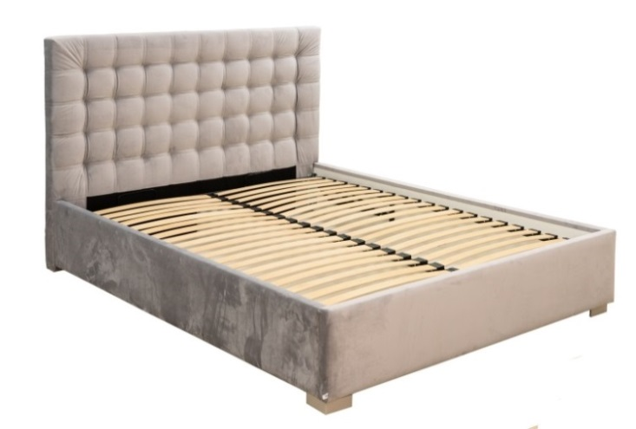 | Ліжко Фрідом 1600 з механізмом | 10962 | 50% | 16443
24 | 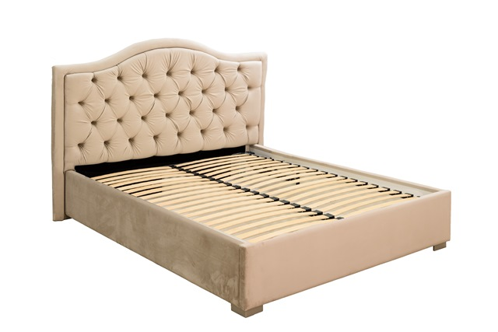 | Ліжко Амелія 1600 з механізмом | 11724 | 50% | 17586
25 | 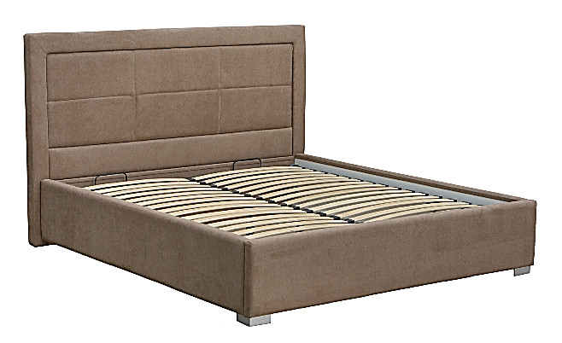 | Ліжко Тіфані 1600 з механізмом | 10962 | 50% | 16443
26 |  | База - Ліжко ( механізм) MW1600 | 8886 | 50% | 13329
27 | 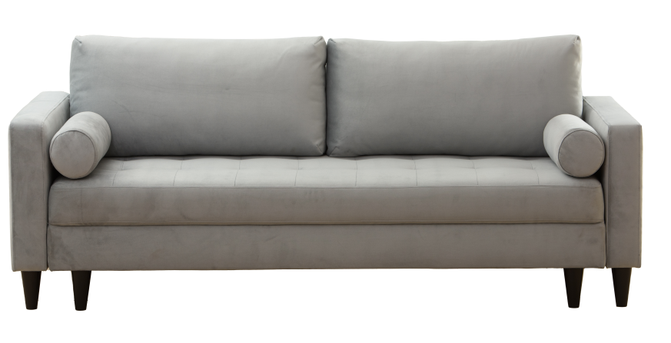 | Ріо - Диван 3-місний | 13398 | 50% | 20097
28 | 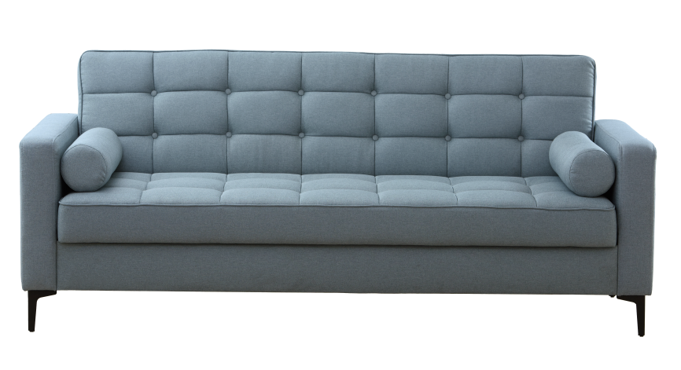 | Сіетл - Диван 3-місний | 11694 | 50% | 17541
29 | 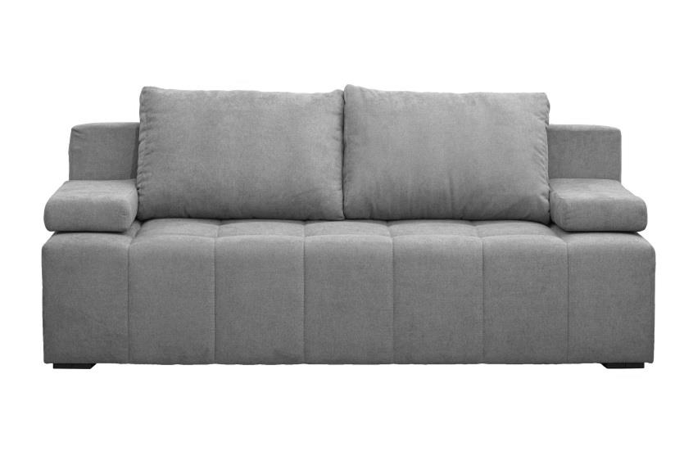 | Луна - Диван 3-місний | 8220 | 50% | 12330
30 | 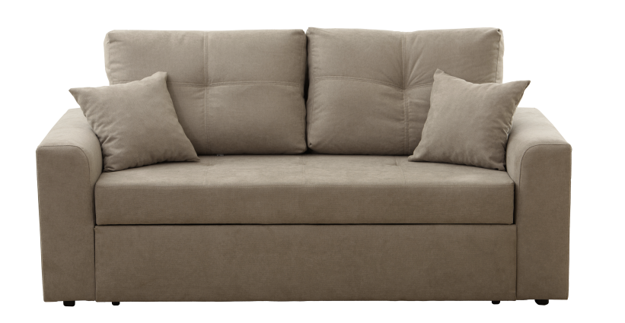 | Смарт- Диван 2-місний | 11994 | 50% | 17991
31 | 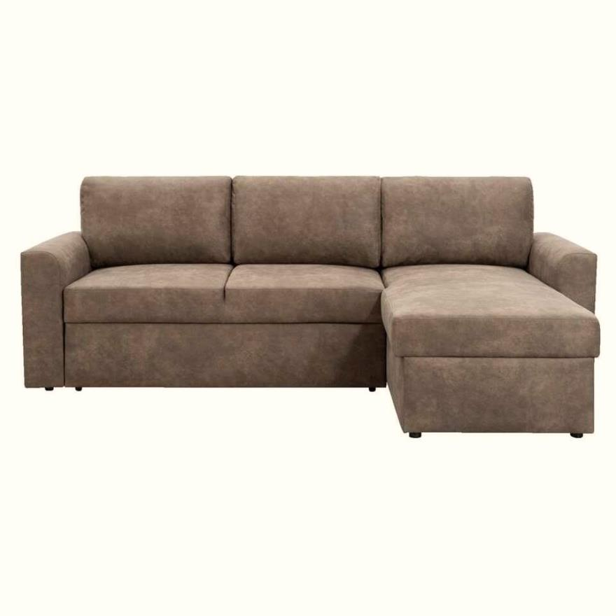 | Берн - Диван кутовий | 12552 | 50% | 18828
32 | 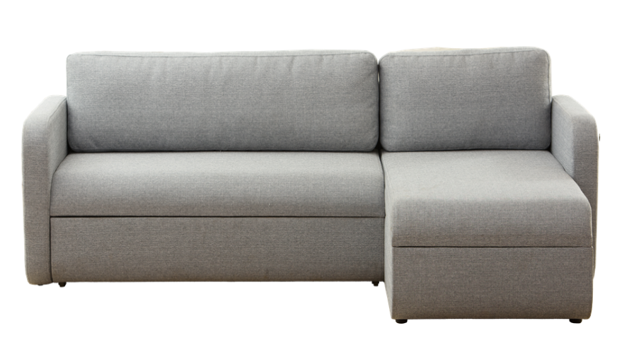 | Джет - Диван кутовий | 11394 | 50% | 17091
33 |  | Атланта - Диван 3-місний | 6804 | 50% | 10206
34 |  | Сінді - Крісло - Білий / Чорний | 3786 | 50% | 5679
 |  | Сінді - Диван 2-місний - Білий / Чорний | 5598 | 50% | 8397
 |  | Сінді - Диван 3-місний - Білий / Чорний | 6726 | 50% | 10089
35 | 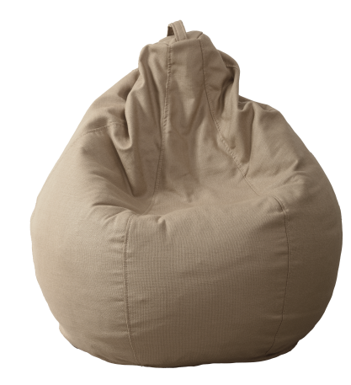 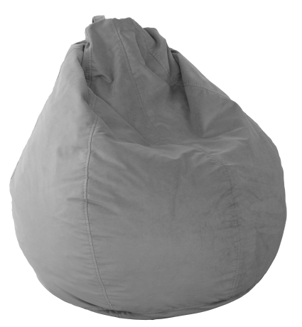 | Груша - Лейз | 870 | 50% | 1305

